Sheet1
大规模图像检索综述 | 传统方法是图片检索的的大体框架大致可以分成两步，抽取某种特征，计算相似度。 | 1）抽取特征：业界一般认为现有的图像模型中，前面的卷积层负责提取相关特征， 2）计算相似度：常使用欧式距离/汉明距离/Triplet 等方法。 | 最后的全连接层或者 globel pooling 负责分类，因此一般的做法是直接取前几层卷积的输出，然后再计算相似度。 但这样涉及到一个问题，首先一个是数据精度问题，因为直接取特征输出多是浮点数，且维度高，这会导致储存这些图像的特征值会耗费大量空间，第二个因为纬度高，所以用欧式距离这种方式计算相似度，可能会触发维度灾难，令使用欧式距离代表相似度这种方法失效。 其中一种解决方法是使用 Triplet 函数构造一个能够学习如何计算相似度的神经网络。

 | 主要算法 | 图像检索主要是通过哈希(Hash)或量化(quantization)降低内存消耗。在图像搜索领域,其实哈希跟量化相比性能还有一定的差距,所以我们的工作主要集中在量化方面

 |  | 目前，在近似最近邻搜索(ANN, Approximate Nearest Neighbors)方面，主要存在的方法有： 树结构索引方式。最经典的代表就是KD树了，小白菜用过的KD树的场合有：SIFT匹配、BoW模型。 PQ量化以及以PQ量化进行演变的改进方法。对向量进行切分，单独做聚类进行编码。 | 当然，除了哈希方法，还可以选用PQ方法，不推荐使用KD树方法

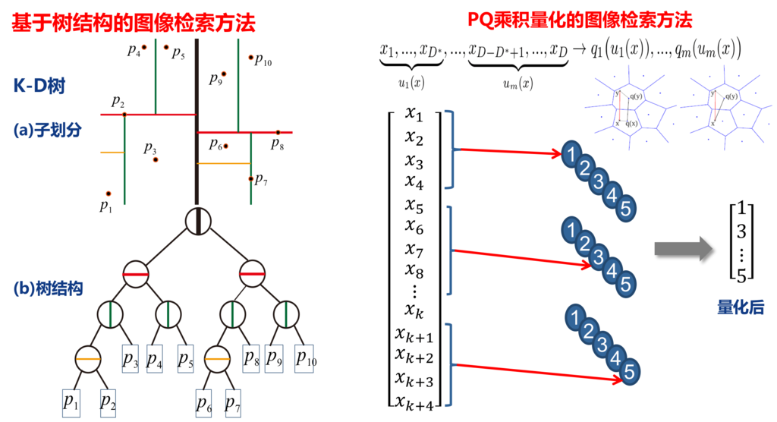
 |  | ﻿

Distance metric learning方法在大规模图像检索中的应用 | 在图像检索中，其基本问题是如何度量图像间的相关度，这可分解为图像表征学习和距离测度学习。 直观地讲，为提高相关性度量质量，我们可以优化图像标注学习，也可以优化距离测度学习。 然而，与其他视觉任务不同，图像检索面对的数据库规模大，对检索相应时间苛刻，因此一般采用简单的距离测度，比如L1距离或L2距离，这样方便通过施加稀疏性约束来引入倒排索引结构。所以，在很多图像检索方法中，相对于距离测度学习，大家一般更关注在图像表征学习上。"

哈希检索 | 在哈希算法中，通常的目标是将样本表示成一串固定长度的二值编码(通常使用0/1或-1/+1表示其中的每个bit)，使得相似的样本具有相似的二值码(使用Hamming距离度量二值码之间的相似性)。

 | 发展历程 | 在最初的工作中，作者提出在特征空间中随机选择一些超平面对空间进行划分，根据样本点落在超平面的哪一侧来决定每个bit的取值。这类方法虽然有严格的理论证明保证其效果，但是在实际操作中通常需要比较多的bit才能得到令人满意的检索效果。

 |  | 在之后的工作中，为了得到编码长度更短、检索效果更好的二值码，人们进行了很多尝试，包括构建不同的目标函数、采用不同的优化方法、利用图像的标签信息、使用非线性模型等。

 |  | 与常见的机器学习算法不同，哈希方法的目标是得到二值编码，所以优化过程中经常会遇到离散取值的约束，因此通常来说无法使用基于梯度的方法对目标函数进行优化。 为了简化问题，通常的做法是改用一个更宽松的约束，比如不再要求“二值码”是二值的，而是只要在一个规定的范围中即可。优化结束后，再对松弛过的“二值码”进行量化，得到最终的真二值码，深度哈希算法通常也采用这种做法。

 | 经典的深度哈希网络 | 参考资料： https://blog.csdn.net/lala_01/article/details/52623957

 | 应用 | 1）以图搜图

 |  | 2）跨模态检索。 | 例子： 在搜索引擎中输入一些关键词，找相关的图像。 通常来说，关键词(文本)和图像并不在同一个空间中，因此无法直接比较。在2016年年初，李武军老师带领的研究团队在arXiv上发布了一篇文章，其中介绍了一种跨模态深度哈希算法DCMH(Deep Cross-Modal Hashing)[11]。这篇文章中，作者利用一个两路的深度模型将两种不同模态的数据(文章中是文本和图像)变换到一个公共空间，并要求相似的样本在这个公共空间中相互靠近，如下图所示。通过同时对图像和图像、图像和文本、文本和文本这几种不同类型的样本对施加这个约束，可以保证两种模态样本的对齐。如此一来，即可实现在公共空间中的跨模态检索。

 |  | 3）以文本搜文本，即给定一段查询文本，找到和这段文本相似的其他文本。 | 作为一个经典问题，在IJCAI 2015上，来自中科院自动化研究所的许家铭博士等人提出了一种基于卷积网络的解法[12]，如下图所示。该方法首先将文本中的每个单词表示成一个词向量，将文本转化为一个宽度等于句子长度，高度等于1，通道数等于词向量维度的张量。之后通过对文本进行卷积、pooling等一系列操作，得到一组中间表示，并对这组中间表示进行一系列操作得到二值码。这个方法中词向量的提取并不能和最终的任务连在一起，因此不能算是完全的端到端模型。作为利用CNN进行文本哈希算法的初步探索工作，这篇文章为深度哈希算法的更广阔应用开启了一扇新的大门。

